Gesamttotal
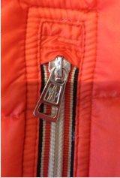

Gesamttotal
Artikel | S | M | L | XL | XXL | Total
Damen/Women | 34 | 67 | 69 | 34 |  | 204
Herren/Men | 18 | 2 | 37 | 44 | 5 | 106
Gesamttotal | 52 | 69 | 106 | 78 | 5 | 310

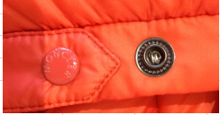

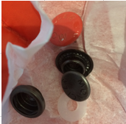
DETAILS
Artikel/Article | S | M | L | XL | XXL | Total
Damen Jacken/Women Jacket | 34 | 67 | 69 | 34 |  | 204
Herren Westen/Mens Vest | 4 | 2 | 22 | 30 | 0 | 58
Herren Jacken/Mens Jacket | 14 | 0 | 15 | 14 | 5 | 48
Gesamttotal | 52 | 69 | 106 | 78 | 5 | 310

Damen
Damen /Women
WHS | Farbe | Bild | Geschlecht | S | M | L | XL | Total | WHS | RRP
LANS | SAX | 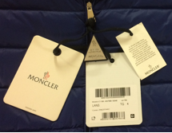 | WOMEN | 5 | 10 | 11 | 4 | 30 | 490.00 € | 950.00 €
LANS | RED | 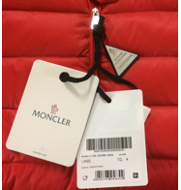 | WOMEN | 7 | 14 | 12 | 4 | 37 | 490.00 € | 950.00 €
subtotal |  |  |  | 12 | 24 | 23 | 8 | 67
Leyla | BLACK | 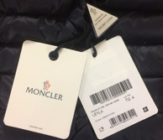 | WOMAN | 1 | 16 | 14 | 7 | 38 | 495.00 € | 955.00 €
LEYLA | DARK BLUE | 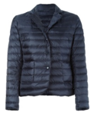 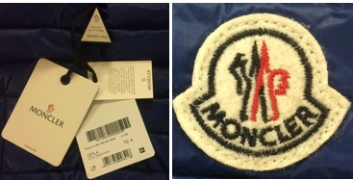 | WOMAN | 6 | 7 | 10 | 4 | 27 | 495.00 € | 955.00 €
LEYLA | RED | 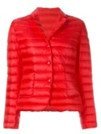 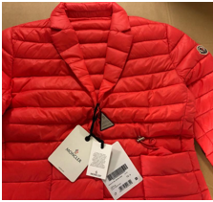 | WOMAN | 4 | 6 | 6 | 4 | 20 | 495.00 € | 955.00 €
LEYLA | YELLOW | 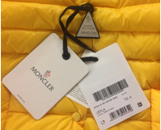 | WOMAN | 4 | 4 | 6 | 4 | 18 | 495.00 € | 955.00 €
LEYLA | SAX |  | WOMAN | 4 | 6 | 6 | 4 | 20 | 495.00 € | 955.00 €
LEYLA | BEIGE | 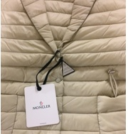 | WOMAN | 3 | 4 | 4 | 3 | 14 | 495.00 € | 955.00 €
subtotal |  |  |  | 22 | 43 | 46 | 26 | 137
TOTAL Women |  |  |  | 34 | 67 | 69 | 34 | 204

Herren
Herren/Men
Artikel | Farbe | Bild | Geschlecht | S | M | L | XL | XXL | Total | WHS | UVP
 | RED | 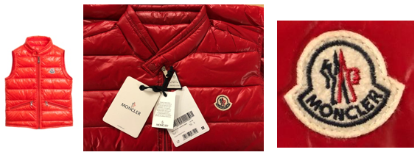 | MEN | 1 |  |  | 8 |  | 9 | 385.00 € | 750.00 €
GUI | HAKI |  | MEN |  |  | 1 | 2 |  | 3 | 385.00 € | 750.00 €
GUI | GRAY | 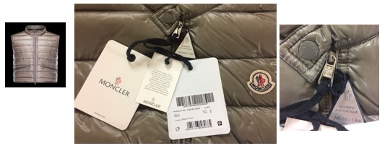 | MEN | 3 |  |  | 1 |  | 4 | 385.00 € | 750.00 €
GUI | BLACK | 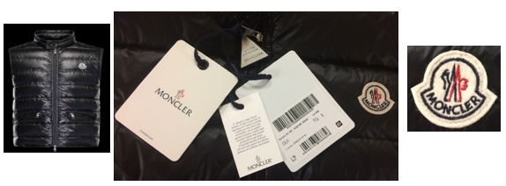 | MEN |  |  | 6 | 2 |  | 8 | 385.00 € | 750.00 €
GUI | DARK BLUE |  | MEN |  |  | 9 | 1 |  | 10 | 385.00 € | 750.00 €
GUI | SAX |  |  |  |  | 5 | 2 |  | 7 | 385.00 € | 750.00 €
subtotal |  |  |  | 4 | 0 | 21 | 16 | 0 | 41
ACHILLE | DARK BLUE | 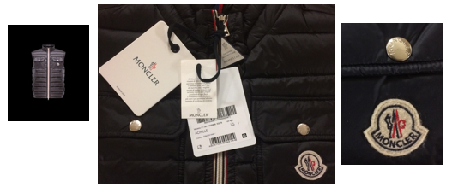 | MEN |  |  | 1 | 5 |  | 6 | 490.00 € | 795.00 €
ACHILLE | Black | 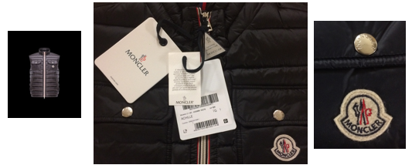 | MEN |  |  |  | 1 |  | 1 | 490.00 € | 795.00 €
ACHILLE | HAKI | 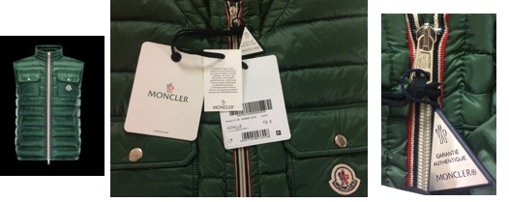 | MEN |  | 2 |  | 3 |  | 5 | 490.00 € | 795.00 €
ACHILLE | SAX | 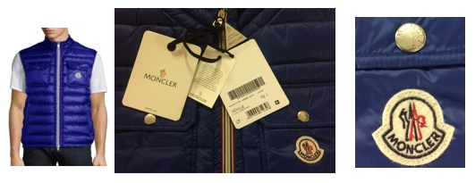 | MEN |  |  |  | 5 |  | 5 | 490.00 € | 795.00 €
subtotal |  |  |  | 0 | 2 | 1 | 14 | 0 | 17
DANIEL | SAX | 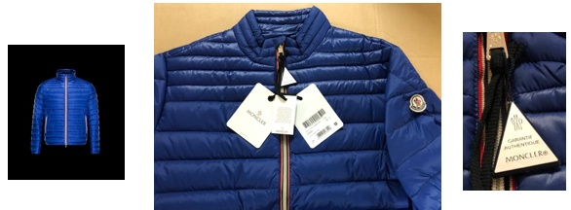 | MEN | 11 |  | 8 |  | 1 | 20 | 595.00 € | 1,120.00 €
DANIEL | ORANGE | 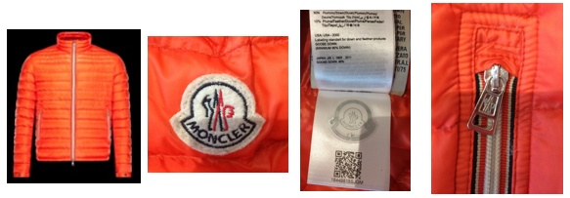 | MEN | 3 |  | 7 | 14 | 4 | 28 | 595.00 € | 1,120.00 €
subtotal |  |  |  | 14 | 0 | 15 | 14 | 5 | 48
TOTAL Men |  |  |  | 18 | 2 | 37 | 44 | 5 | 106

